Packaging
ONKAR ENGINE & GENERATOR (P) LIMITED

प्रोडक्ट नाम | वॉटर हीटर अमिका | Work Instruction |  |  |  | हस्ताक्षर | सुपरवाइज़र | इंजीनियर | मैनेजर
डॉक्यूमेंट नंबर | OM/WI/08
इफेक्टिव डेट | 24.10.18
कार्य निर्देश
रेविजन नंबर | 1
ऑपरेशन नंबर | 250
कार्य का नाम : गीजर पैकिंग करना |  |  |  |  | विभाग :असेंबली लाइन
व्यवस्थित दृष्टिकोण |  |  | नं. | कार्य प्रणाली | नं. | 5S |  | सेफ्टी इंस्ट्रक्शन
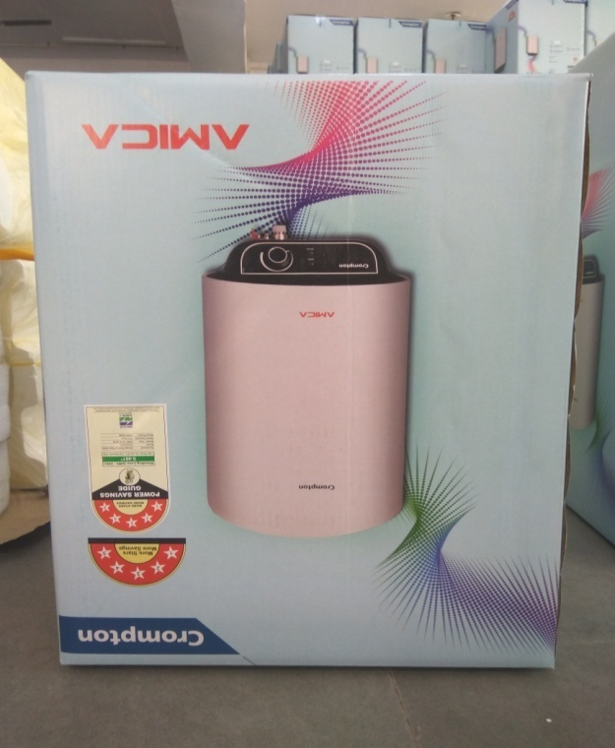 |  |  | 1 | सर्वप्रथम अपने आस पास के कार्य स्थल को साफ़ करे I | 1 | कार्यस्थल साफ सुथरा रखें। |  | USE | NOT USE
 |  |  | 2 | गीजर को पैकिंग बॉक्स में डालने से पहले सुनिश्चित कर लें कि पिछला कार्य सही हुआ है की नही। | 2 | कार्यस्थल पर आवश्यक सामान ही रखें।
 |  |  | 3 | गीजर की सही से सफाई होने के बाद गीजर को पोलीबैग में पैक करें। | 3 | टूल, गेज आदि को निर्धारित स्थान पर रखें।
 |  |  | 4 | पोलीबैग में डलें गीजर को बॉक्स में थर्माकोल की सहायता से डालें और टेप लगाकर पैक कर दें। | 4 | टूल, गेज आदि सामान को गैंगवे पर ना रखें।
 |  |  | 5 | गीजर पैक होने के बाद स्ट्रैपिंग पत्ती लगाये और स्ट्रैपिंग पत्ती लगने के बाद, उसको सही लोकेशन पे लगाए । | 5
प्रमुख नियत्रण बातें |  |  |  | प्रोडक्ट | नं. | इकुएपमेंट / जिग / फिक्सचर / मशीन
Contents/ Spec. | Frequencey | Contents/ Spec. | Frequencey
गीजर में कोई डेंट व क्रैक न हो I | 100 दृस्य | गीजर गंदा न हो I | 100 दृस्य | 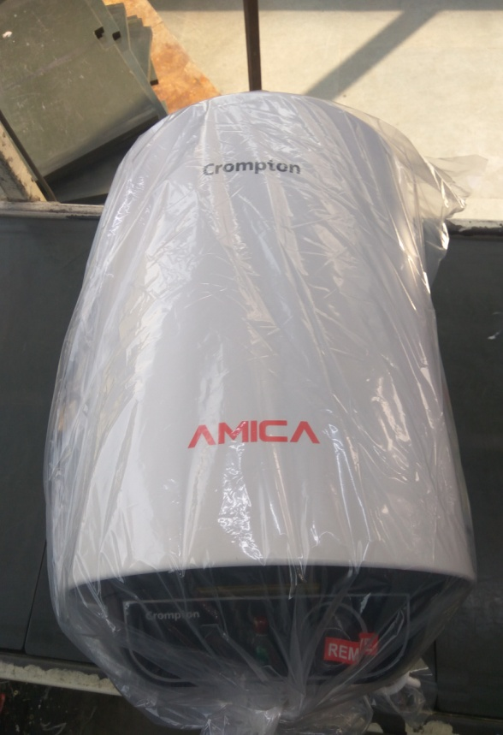 | 1
पैकिंग बॉक्स में कलर वेरिएशन न हो I | 100 दृस्य | पैकिंग बॉक्स पर लगा हुआ सीरियल नं. और फाइव स्टार स्टीकर; गीजर पर लगे स्टीकर से मैच करना चाहिए I | 100 दृस्य |  | 2
Note :-(1)- समझ न आने या किसी भी परेशानी में सुपरवाइजर से संपर्क करें।
(२)- रिवर्क करने के लिए सुपरवाइजर से निर्देश लें।
हमारी प्राथमिकता - सुरक्षा , गुणवत्ता व उत्पादतकता

